controllerパッケージ
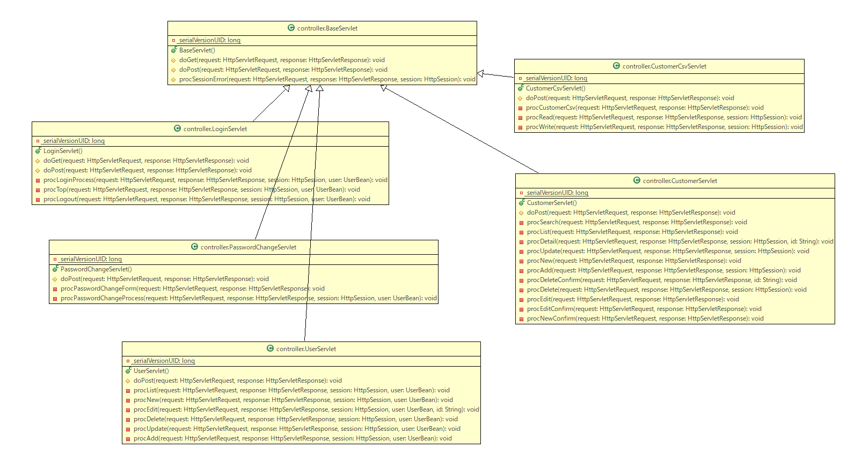
クラス図 | システム名 | 顧客情報管理システム | 作成者 | あっとま 一郎 | バージョン | 2.0 | 作成日 | 2018-08-17
：機能追加部分

customerパッケージ
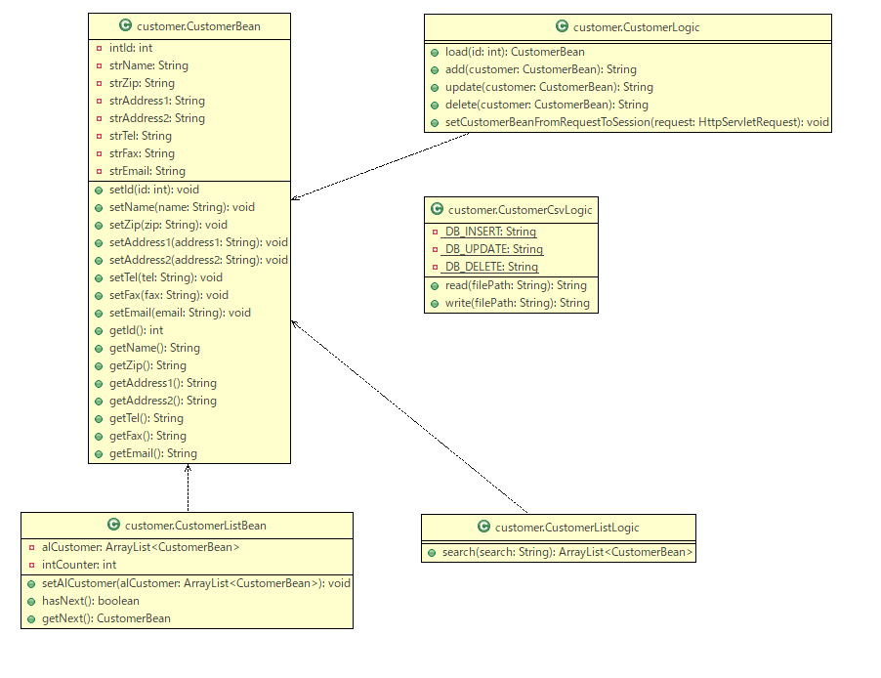
クラス図 | システム名 | 顧客情報管理システム | 作成者 | あっとま 一郎 | バージョン | 2.0 | 作成日 | 2018-08-17
：機能追加部分

userパッケージ
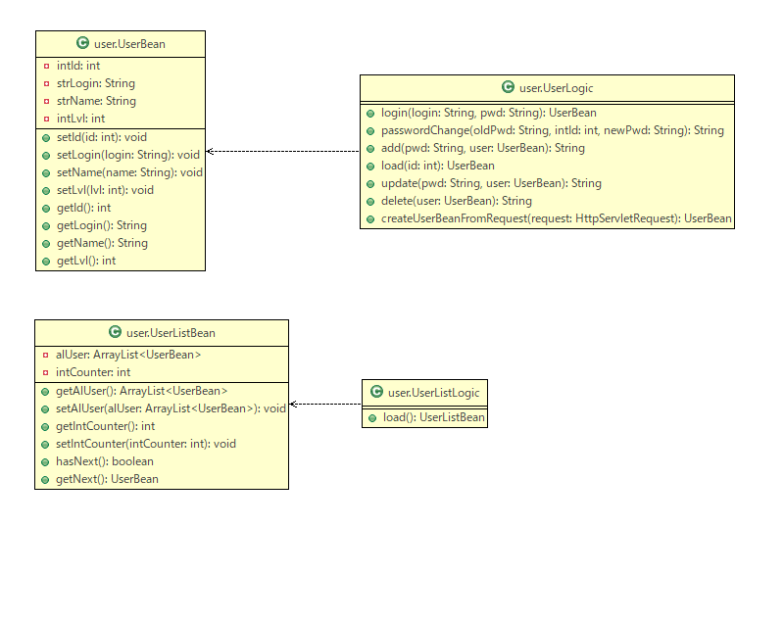
クラス図 | システム名 | 顧客情報管理システム | 作成者 | あっとま 一郎 | バージョン | 1.0 | 作成日 | 2018-08-10

daoパッケージ
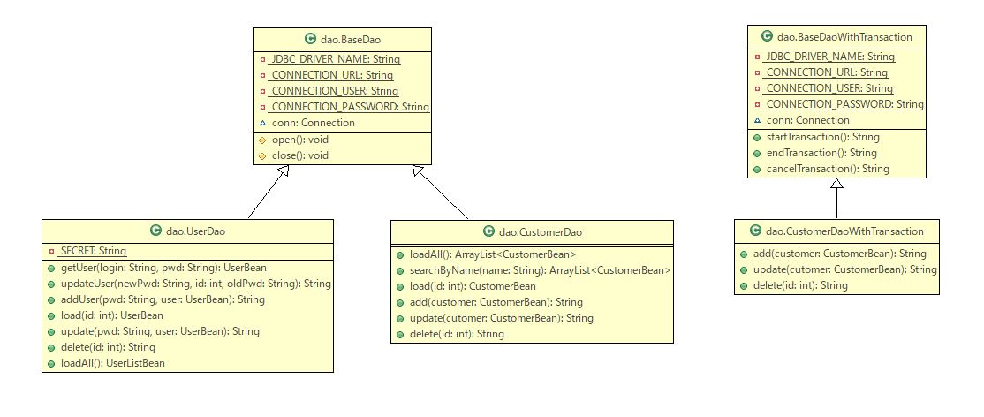
クラス図 | システム名 | 顧客情報管理システム | 作成者 | あっとま 一郎 | バージョン | 2.0 | 作成日 | 2018-08-17
：機能追加部分

constantsパッケージ
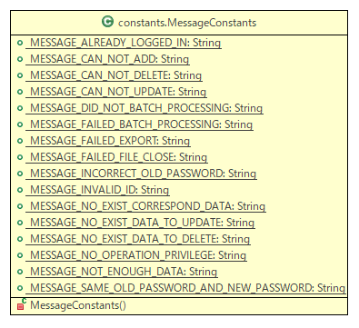
クラス図 | システム名 | 顧客情報管理システム | 作成者 | あっとま 一郎 | バージョン | 1.0 | 作成日 | 2018-08-10

